HIPERVINC
Hola amig@:

 | Si
¿Quieres jugar conmigo un juego?

 | No



Piensa un número



 | ya????

 | Continuar

Ahora, súmale 5



 | Continuar

Multiplica el resultado por 2



 | Continuar

A lo que quedó, restale 4

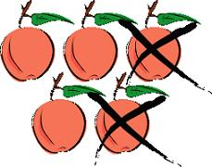

 | Continuar

El resultado, divídelo entre 2



Ya te perdiste???

 | No??? | Continuar

A lo que quedó, réstale el número que pensaste



 | Listo????

El resultado es…



 | Continuar





Gracias por jugar conmigo | Volver a jugar

Te gustaría saber cuál es el truco??

